Sheet1
换层提升机 |  | 测试结果 | 测试人员 | 测试日期
换层 提升机 | TEST DESCRIPTION测试描述
1.0 | 变频器手动模式
1.1 | 根据图纸，将线路理清，理解各个端子的作用和功能，理解抱闸控制思路，（需要手动设置程序，或者临时线路，将抱闸设置仅需要变频器控制）
1.2 | 根据相应文档和实际配置设置电机参数；换层提升机通常采用danfoss变频器，我们采用同步卡模式，X55接入SSI条码；X56接电机编码器
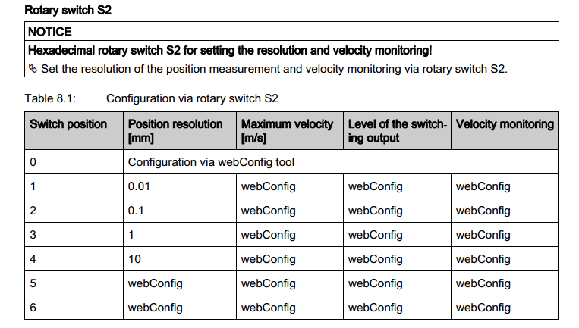
1.3 | 根据参数设置表格，先设置成开环模式，观察电机方向，观察电机编码器方向，电机正转为向上，条码也往上增大
1.4 | BPS307i 编码器里面的旋钮需要旋到1，检测精度为0.01MM，此时变频里面的读数和实际应该为1cm为1000的关系
1.5 | 安装参数表格设置完变频器参数后，方可进行下面的测试（低速测试）
2.0 | 手动模式
2.1 | 按下HMI提供的换层提升机点动按钮（包括上升下降等），换层提升机会点动运行。 松开按钮换层提升机立即停止动作
2.2 | 选中换层提升机上的链条输送机，按下HMI界面上的正转按钮，测试输送正转运行状态。
2.3 | 选中换层提升机上的链条输送机，按下HMI界面上的反转按钮，测试输送机反转运行状态。
2.4 | 按下HMI界面上的上升按钮，测试换层提升机上升运行状态。
2.5 | 按下HMI界面上的下降按钮，测试换层提升机下降运行状态。
2.6 | 按下HMI界面上的左伸叉按钮，测试换层提升机左拨叉伸叉运行状态，检测到伸叉到位信号停止。
2.7 | 按下HMI界面上的右伸叉按钮，测试换层提升机右拨叉伸叉运行状态，检测到伸叉到位信号停止。
2.8 | 按下HMI界面上的左收叉按钮，测试换层提升机左拨叉收叉运行状态，检测到收叉到位信号停止。
2.9 | 按下HMI界面上的右收叉按钮，测试换层提升机右拨叉收叉运行状态，检测到收叉到位信号停止。
3.0 | 手动模式（安全功能）
3.1 | 把HMI（现场操作员终端）切换到换层提升机控制界面，切换为手动模式。
3.2 | 通过HMI控制换层提升机上的链条输送机正转物料到位检测和超限检测光电信号正确。
3.3 | 通过HMI控制换层提升机上的链条输送机反转物料到位检测和超限检测光电信号正确。
3.4 | 通过HMI控制换层提升机上升极限检测行程开关信号正确。
3.5 | 通过HMI控制换层提升机下降极限检测行程开关信号正确。
3.6 | 通过HMI控制换层提升机母车左超限检测信号正确。
3.7 | 通过HMI控制换层提升机母车右超限检测信号正确。
3.8 | 遥控控制母车进入提升机或离开提升机时，提升机当前层为零时会报提升机未准备好故障。
3.9 | 遥控控制母车进入提升机，提升机当前楼层与母车所在层不一致时，母车到达靠近提升机最近一条货道等待。
3.10 | 手动控制母车从货架区行进靠近提升机的位置（超出靠近提升机最近的货道），提升机楼层为零或与母车不在同一楼层时，报提升机未准备好故障。
3.11 | 通过按下HMI提升机急停按钮使提升机报急停故障，提升机在运行中会立刻停止运行。
3.12 | 手动测试叉子伸出收回超时时间，通常设置为5S即可，如果叉子运行5S还没有停止，则报叉子运行超时
3.13 | 同时遮挡叉子伸出和收回检测开关，此时提升机报警：伸出收回开关同时检测故障。
4.0 | 半自动定位模式
4.1 | 把HMI（现场操作员终端）切换到换层提升机控制界面，切换为手动模式。
4.2 | 通过HMI半自动定位到其他楼层能够运行至给定楼层（楼层范围在设计规划层数之内）
4.3 | 半自动定位运行过程中遮挡提升机母车左超限、母车右超限、货物前超限、货物后超限能使提升机停止运行，并报光电超限故障。
4.4 | 半自动定位控制中任意拨叉没有收回到位信号，提升机停止运行。
4.5 | 测试母车没有在提升机和货架范围之内，提升机不能运行，并且报警
4.6 | 提升机收到母车正在驶入和离开提升机信号时，提升机禁止运行。
4.7 | 半自动空载定位完成以后，将母车开上提升机，对每一层的站台重新进行测试。
4.8 | 半自动空载定位完成以后，将母车+子车开上提升机，对每一层的站台重新进行测试。
4.9 | 半自动空载定位完成以后，将母车+子车+空托盘开上提升机，对每一层的站台重新进行测试。
4.10 | 半自动空载定位完成以后，将母车+子车+实托盘开上提升机，对每一层的站台重新进行测试。
4.11 | 速度可以逐步增加，一直到满速或者机械结构能达到的速度
5.0 | 自动模式
5.1 | 通过WCS下达移动命令进入提升机或到其他楼层，提升机楼层为零时，报提升机未准备好故障。
5.2 | 通过模拟测试和实际生产运行符合设计的自动换层功能。
5.3 | 手动和安全测试完成以后，根据实际情况，安全前提下，满速运行，以检测机械的稳定性
5.4 | 测试母车没有在提升机和货架范围之内，提升机不能运行，并且报警

